レイアウト
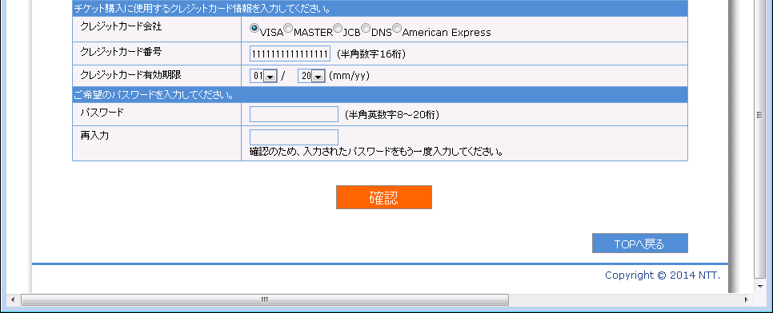
画面仕様 |  | システム名 | ユースケースグループ |  | ユースケース | 作成者 | 作成日 | 更新者 | 更新日
 |  | 航空チケット予約システム | ATRSカード会員サービス |  | ATRSカード会員に入会する | 電電 花子 | 2014-01-01

画面名 | ユーザ情報登録画面 |  | 画面ID | C101
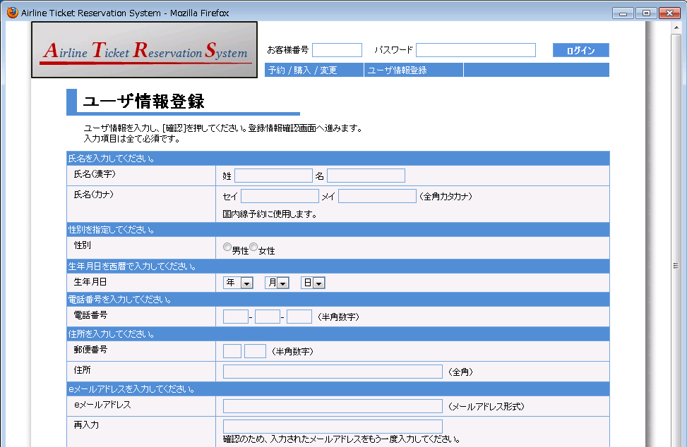

1
2
3

4
5

6

7
8
9

10
11
12

14
13
15

16
17

画面名 | ユーザ情報登録画面 |  | 画面ID | C101
1


18
19
20
21

22
23

24

25

画面名 | ユーザ情報登録画面（入力値エラーの場合） |  | 画面ID | C101

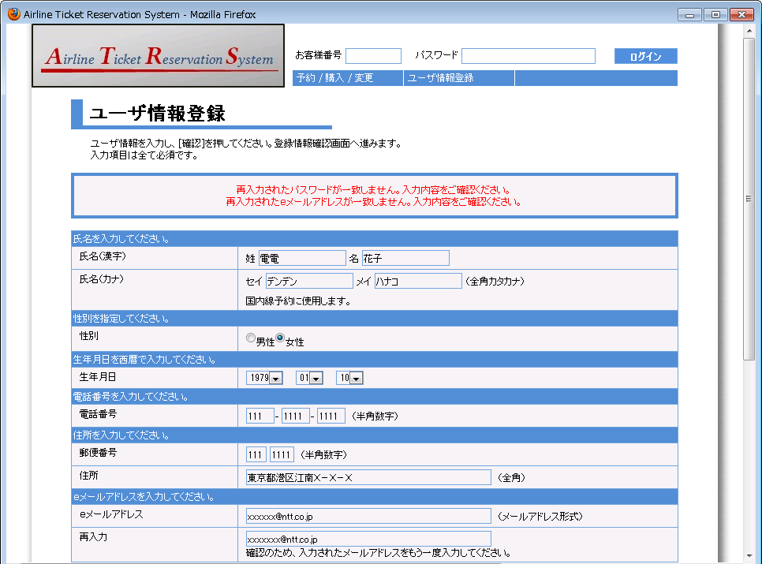

26

画面名 | ユーザ情報登録画面（入力値エラーの場合） |  | 画面ID | C101

